Лист1
 |  | Согласовано:
 |  | Директор МУ "Школьное питание"
 |  | ____________________ Л.С. Павлова

 | МЕНЮ
 | на " 23 " ноября 2022 года

 | Прием пищи, наименование блюд | Масса порции (г) | Пищевые вещества (г) |  |  | Энергетическая ценность (ккал)

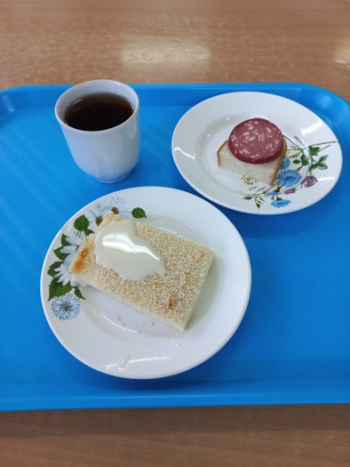
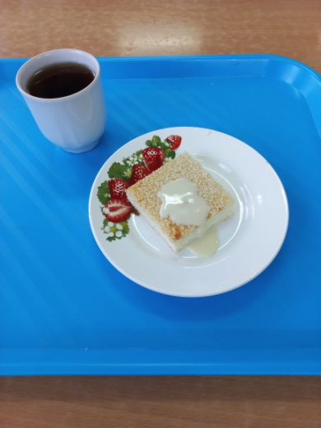
 |  |  | Б | Ж | У
 | ЗАВТРАК 1-4 класс
6 | Бутерброд с колбасой | 15/20 | 6 | 7 | 14 | 146
223 | Запеканка творожная с молоком сгущеным | 150/15 | 20 | 8 | 33 | 290
376 | Чай с сахаром | 200/15 | 0 | 0 | 15 | 60
 | Итого: |  | 26 | 16 | 62 | 496
 | ЗАВТРАК 5-11 класс
223 | Запеканка творожная с молоком сгущеным | 90/15 | 20 | 8 | 33 | 290
376 | Чай с сахаром | 200/15 | 0 | 0 | 15 | 60
 | Итого: |  | 20 | 8 | 48 | 350

